MPT
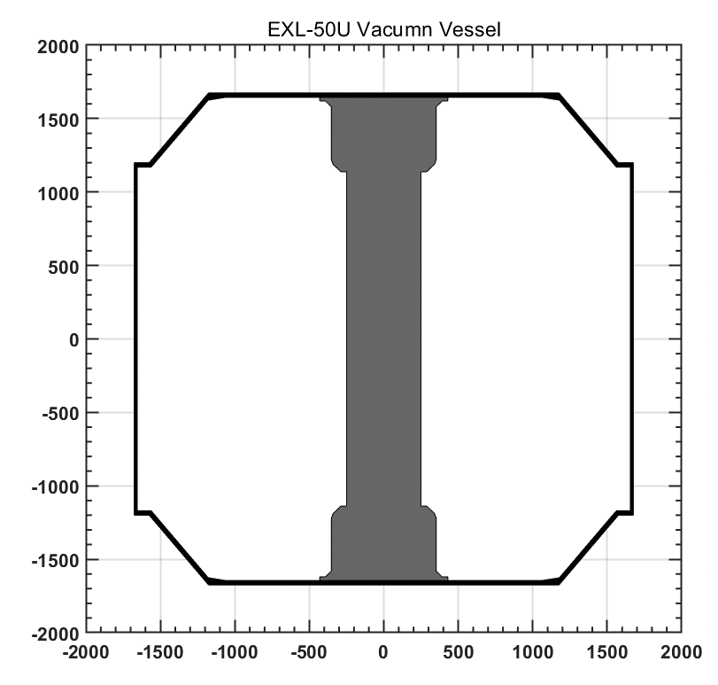
Chns | X | Z | theta | 通道说明 | Bz_x | Bz_y | Bz_z | Seff_Z | Br_x | Br_y | Br_z | Seff_R
1 | 358.2 | -1488.0 | 90 | 中心柱下锥段最下侧磁探针 | 2.6 | 38 | 90 | 0.132 |  |  |  |  | 358.2 | -1488
2 | 358.2 | -1312.5 | 90 | 中心柱下锥段#2磁探针 | 2.6 | 38 | 90 | 0.132 |  |  |  |  | 358.2 | -1312.5
3 | 244.5 | -962.5 | 90 | 中心柱最下端磁探针几何中心 | 2.6 | 38 | 90 | 0.132 | 2.6 | 38 | 90 | 0.105 | 244.5 | -962.50
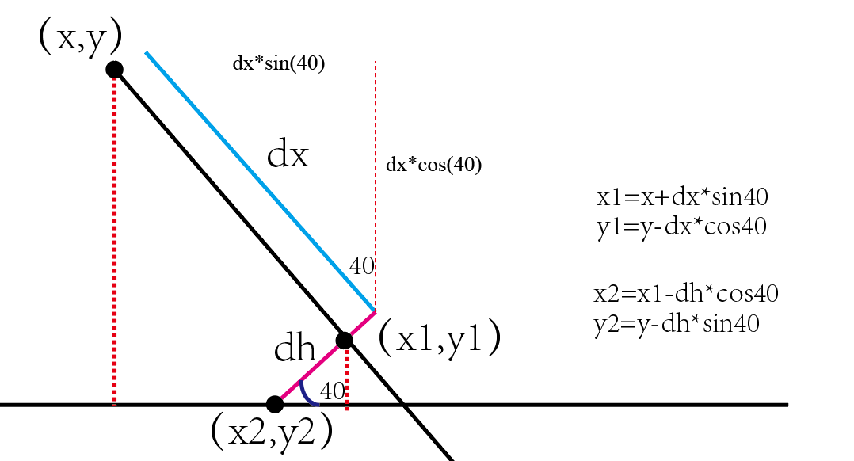
4 | 244.5 | -787.5 | 90 | 中心柱磁探针集合中心 | 2.6 | 38 | 90 | 0.132 | 2.6 | 38 | 90 | 0.105 | 244.5 | -787.50
5 | 244.5 | -612.5 | 90 | 中心柱磁探针集合中心 | 2.6 | 38 | 90 | 0.132 | 2.6 | 38 | 90 | 0.105 | 244.5 | -612.50
6 | 244.5 | -437.5 | 90 | 中心柱磁探针集合中心 | 2.6 | 38 | 90 | 0.132 | 2.6 | 38 | 90 | 0.105 | 244.5 | -437.50
7 | 244.5 | -262.5 | 90 | 中心柱磁探针集合中心 | 2.6 | 38 | 90 | 0.132 | 2.6 | 38 | 90 | 0.105 | 244.5 | -262.50
8 | 244.5 | -87.5 | 90 | 中心柱磁探针集合中心 | 2.6 | 38 | 90 | 0.132 | 2.6 | 38 | 90 | 0.105 | 244.5 | -87.50
9 | 244.5 | 87.5 | 90 | 中心柱磁探针集合中心 | 2.6 | 38 | 90 | 0.132 | 2.6 | 38 | 90 | 0.105 | 244.5 | 87.50
10 | 244.5 | 262.5 | 90 | 中心柱磁探针集合中心 | 2.6 | 38 | 90 | 0.132 | 2.6 | 38 | 90 | 0.105 | 244.5 | 262.50
11 | 244.5 | 437.5 | 90 | 中心柱磁探针集合中心 | 2.6 | 38 | 90 | 0.132 | 2.6 | 38 | 90 | 0.105 | 244.5 | 437.50
12 | 244.5 | 612.5 | 90 | 中心柱磁探针集合中心 | 2.6 | 38 | 90 | 0.132 | 2.6 | 38 | 90 | 0.105 | 244.5 | 612.50
13 | 244.5 | 787.5 | 90 | 中心柱磁探针集合中心 | 2.6 | 38 | 90 | 0.132 | 2.6 | 38 | 90 | 0.105 | 244.5 | 787.50
14 | 244.5 | 962.5 | 90 | 中心柱最上端磁探针几何中心 | 2.6 | 38 | 90 | 0.132 | 2.6 | 38 | 90 | 0.105 | 244.5 | 962.50
15 | 358.2 | 1312.5 | 90 | 中心柱下锥段#1磁探针 | 2.6 | 38 | 90 | 0.132 |  |  |  |  | 358.2 | 1312.5
16 | 358.2 | 1488.0 | 90 | 中心柱上锥段最上侧磁探针 | 2.6 | 38 | 90 | 0.132 |  |  |  |  | 358.2 | 1488 | 1069.6 | 1582.2
17 | 492.1 | 1604.2 | 0 | 上盖板最内侧磁探针几何中心 | 25 | 60 | 34 | 0.448 | 25 | 50 | 30 | 0.227 | 492.1 | 1604.2
18 | 562.1 | 1604.2 | 0 | 上盖板磁探针几何中心 | 25 | 60 | 34 | 0.408 | 25 | 50 | 30 | 0.227 | 562.1 | 1604.2
19 | 632.1 | 1604.2 | 0 | 上盖板磁探针几何中心 | 25 | 60 | 34 | 0.408 | 25 | 50 | 30 | 0.227 | 632.1 | 1604.2
20 | 702.1 | 1604.2 | 0 | 上盖板磁探针几何中心 | 25 | 60 | 34 | 0.408 | 25 | 50 | 30 | 0.227 | 702.1 | 1604.2
21 | 772.1 | 1604.2 | 0 | 上盖板磁探针几何中心 | 25 | 60 | 34 | 0.448 | 25 | 50 | 30 | 0.227 | 772.1 | 1604.2
22 | 842.1 | 1604.2 | 0 | 上盖板磁探针几何中心 | 25 | 60 | 34 | 0.408 | 25 | 50 | 30 | 0.227 | 842.1 | 1604.2
23 | 912.1 | 1604.2 | 0 | 上盖板磁探针几何中心 | 25 | 60 | 34 | 0.408 | 25 | 50 | 30 | 0.227 | 912.1 | 1604.2
24 | 982.1 | 1604.2 | 0 | 上盖板磁探针几何中心 | 25 | 60 | 34 | 0.408 | 25 | 50 | 30 | 0.227 | 982.1 | 1604.2
25 | 1052.1 | 1604.2 | 0 | 上盖板最外侧磁探针几何中心 | 25 | 60 | 34 | 0.408 | 25 | 50 | 30 | 0.227 | 1052.1 | 1604.2
26 | 1217.4 | 1521.3 | 320 | 斜面最顶端磁探针 | 20 | 45 | 60 | 0.335 | 20 | 55 | 70 | 0.726 | 1217.4 | 1521.3 | 1174.6 | 1596.4 | 85 | 15.5
27 | 1333.1 | 1383.4 | 320 | 斜面中间磁探针 | 20 | 45 | 60 | 0.335 | 20 | 55 | 70 | 0.726 | 1333.1 | 1383.4 |  |  | 265 | 15.5
358.2 | -1488
358.2 | -1312.5
244.5 | -962.5
244.5 | -787.5
244.5 | -612.5
244.5 | -437.5
244.5 | -262.5
244.5 | -87.5
244.5 | 87.5
244.5 | 262.5
244.5 | 437.5
244.5 | 612.5
244.5 | 787.5
244.5 | 962.5
358.2 | 1312.5
358.2 | 1488
492.1 | 1604.2
562.1 | 1604.2
632.1 | 1604.2
702.1 | 1604.2
772.1 | 1604.2
842.1 | 1604.2
912.1 | 1604.2
982.1 | 1604.2
1052.1 | 1604.2
1217.363258 | 1521.3230144
1333.0650277 | 1383.4350146
1448.7667974 | 1245.5470149
1597.7 | 965
1597.7 | 790
1597.7 | 615
1597.7 | 440
1597.7 | 265
1597.7 | 90
1597.7 | -84.8
1597.7 | -259.8
1597.7 | -434.8
1597.7 | -609.8
1597.7 | -784.8
1597.7 | -959.8
1495.9854604 | -1158.489394
1342.7765718 | -1287.0469159
1189.5676831 | -1415.6044379
1052.8 | -1602.4
982.8 | -1602.4
912.8 | -1602.4
842.8 | -1602.4
772.8 | -1602.4
702.8 | -1602.4
632.8 | -1602.4
...
28 | 1448.8 | 1245.5 | 320 | 斜面最底端磁探针 | 20 | 45 | 60 | 0.335 | 20 | 55 | 70 | 0.726 | 1448.8 | 1245.5 |  |  | 445 | 15.5
29 | 1597.7 | 965.0 | 270 | 弱场侧最顶端 | 20 | 45 | 60 | 0.335 | 20 | 55 | 70 | 0.726 | 1597.7 | 965.0 | 1613.2 | 1093.0
30 | 1597.7 | 790.0 | 270 | 弱场侧 | 20 | 45 | 60 | 0.335 | 20 | 55 | 70 | 0.726 | 1597.7 | 790.0
31 | 1597.7 | 615.0 | 270 | 弱场侧 | 20 | 45 | 60 | 0.335 | 20 | 55 | 70 | 0.726 | 1597.7 | 615.0
32 | 1597.7 | 440.0 | 270 | 弱场侧 | 20 | 45 | 60 | 0.335 | 20 | 55 | 70 | 0.726 | 1597.7 | 440.0
33 | 1597.7 | 265.0 | 270 | 弱场侧 | 20 | 45 | 60 | 0.335 | 20 | 55 | 70 | 0.726 | 1597.7 | 265.0
34 | 1597.7 | 90.0 | 270 | 弱场侧 | 20 | 45 | 60 | 0.335 | 20 | 55 | 70 | 0.726 | 1597.7 | 90.0
35 | 1597.7 | -84.8 | 270 | 弱场侧 | 20 | 45 | 60 | 0.335 | 20 | 55 | 70 | 0.726 | 1597.7 | -84.8
36 | 1597.7 | -259.8 | 270 | 弱场侧 | 20 | 45 | 60 | 0.335 | 20 | 55 | 70 | 0.726 | 1597.7 | -259.8
37 | 1597.7 | -434.8 | 270 | 弱场侧 | 20 | 45 | 60 | 0.335 | 20 | 55 | 70 | 0.726 | 1597.7 | -434.8
38 | 1597.7 | -609.8 | 270 | 弱场侧 | 20 | 45 | 60 | 0.335 | 20 | 55 | 70 | 0.726 | 1597.7 | -609.8
39 | 1597.7 | -784.8 | 270 | 弱场侧 | 20 | 45 | 60 | 0.335 | 20 | 55 | 70 | 0.726 | 1597.7 | -784.8
40 | 1597.7 | -959.8 | 270 | 弱场侧最底端 | 20 | 45 | 60 | 0.335 | 20 | 55 | 70 | 0.726 | 1597.7 | -959.8
41 | 1496.0 | -1158.5 | 220 | 斜面最底端磁探针 | 20 | 60 | 45 | 0.335 | 20 | 55 | 70 | 0.726 | 1496.0 | -1158.5 | 1612.9 | -1087.8 | 135 | 21
42 | 1342.8 | -1287.0 | 220 | 斜面中间磁探针 | 20 | 60 | 45 | 0.335 | 20 | 55 | 70 | 0.726 | 1342.8 | -1287.0 |  |  | 335 | 21
43 | 1189.6 | -1415.6 | 220 | 斜面最顶端磁探针 | 20 | 60 | 45 | 0.335 | 20 | 55 | 70 | 0.726 | 1189.6 | -1415.6 |  |  | 535 | 21
44 | 1052.8 | -1602.4 | 180 | 下底板最外侧 | 25 | 60 | 34 | 0.448 | 25 | 50 | 30 | 0.227 | 1052.8 | -1602.4 | 1070.3 | -1580.4
45 | 982.8 | -1602.4 | 180 | 下底板 | 25 | 60 | 34 | 0.448 | 25 | 50 | 30 | 0.227 | 982.8 | -1602.4
46 | 912.8 | -1602.4 | 180 | 下底板 | 25 | 60 | 34 | 0.448 | 25 | 50 | 30 | 0.227 | 912.8 | -1602.4
47 | 842.8 | -1602.4 | 180 | 下底板 | 25 | 60 | 34 | 0.448 | 25 | 50 | 30 | 0.227 | 842.8 | -1602.4
48 | 772.8 | -1602.4 | 180 | 下底板 | 25 | 60 | 34 | 0.448 | 25 | 50 | 30 | 0.227 | 772.8 | -1602.4
49 | 702.8 | -1602.4 | 180 | 下底板 | 25 | 60 | 34 | 0.448 | 25 | 50 | 30 | 0.227 | 702.8 | -1602.4
50 | 632.8 | -1602.4 | 180 | 下底板 | 25 | 60 | 34 | 0.448 | 25 | 50 | 30 | 0.227 | 632.8 | -1602.4
51 | 562.8 | -1602.4 | 180 | 下底板 | 25 | 60 | 34 | 0.448 | 25 | 50 | 30 | 0.227 | 947.8 | -1602.4
52 | 492.8 | -1602.4 | 180 | 下底板最外侧 | 25 | 60 | 34 | 0.448 | 25 | 50 | 30 | 0.227 | 492.8 | -1602.4

 |  |  | ·

MPR
Chns | X | Z | theta | Br_x | Br_y | Br_z | Seff_R
1 | 244.5 | -962.5 | 90 | 2.6 | 38 | 90 | 0.105
2 | 244.5 | -787.5 | 90 | 2.6 | 38 | 90 | 0.105
3 | 244.5 | -612.5 | 90 | 2.6 | 38 | 90 | 0.105
4 | 244.5 | -437.5 | 90 | 2.6 | 38 | 90 | 0.105
5 | 244.5 | -262.5 | 90 | 2.6 | 38 | 90 | 0.105
6 | 244.5 | -87.5 | 90 | 2.6 | 38 | 90 | 0.105
7 | 244.5 | 87.5 | 90 | 2.6 | 38 | 90 | 0.105
8 | 244.5 | 262.5 | 90 | 2.6 | 38 | 90 | 0.105
9 | 244.5 | 437.5 | 90 | 2.6 | 38 | 90 | 0.105
10 | 244.5 | 612.5 | 90 | 2.6 | 38 | 90 | 0.105
11 | 244.5 | 787.5 | 90 | 2.6 | 38 | 90 | 0.105
12 | 244.5 | 962.5 | 90 | 2.6 | 38 | 90 | 0.105
13 | 492.1 | 1604.2 | 0 | 25 | 50 | 30 | 0.227
14 | 562.1 | 1604.2 | 0 | 25 | 50 | 30 | 0.227
15 | 632.1 | 1604.2 | 0 | 25 | 50 | 30 | 0.227
358.2 | -1488
358.2 | -1312.5
244.5 | -962.5
244.5 | -787.5
244.5 | -612.5
244.5 | -437.5
244.5 | -262.5
244.5 | -87.5
244.5 | 87.5
244.5 | 262.5
244.5 | 437.5
244.5 | 612.5
244.5 | 787.5
244.5 | 962.5
358.2 | 1312.5
358.2 | 1488
492.1 | 1604.2
562.1 | 1604.2
632.1 | 1604.2
702.1 | 1604.2
772.1 | 1604.2
842.1 | 1604.2
912.1 | 1604.2
982.1 | 1604.2
1052.1 | 1604.2
1217.363258 | 1521.3230144
1333.0650277 | 1383.4350146
1448.7667974 | 1245.5470149
1597.7 | 965
1597.7 | 790
1597.7 | 615
1597.7 | 440
1597.7 | 265
1597.7 | 90
1597.7 | -84.8
1597.7 | -259.8
1597.7 | -434.8
1597.7 | -609.8
1597.7 | -784.8
1597.7 | -959.8
1495.9854604 | -1158.489394
1342.7765718 | -1287.0469159
1189.5676831 | -1415.6044379
1052.8 | -1602.4
982.8 | -1602.4
912.8 | -1602.4
842.8 | -1602.4
772.8 | -1602.4
702.8 | -1602.4
632.8 | -1602.4
...
16 | 702.1 | 1604.2 | 0 | 25 | 50 | 30 | 0.227
17 | 772.1 | 1604.2 | 0 | 25 | 50 | 30 | 0.227
18 | 842.1 | 1604.2 | 0 | 25 | 50 | 30 | 0.227
19 | 912.1 | 1604.2 | 0 | 25 | 50 | 30 | 0.227
20 | 982.1 | 1604.2 | 0 | 25 | 50 | 30 | 0.227
21 | 1052.1 | 1604.2 | 0 | 25 | 50 | 30 | 0.227
22 | 1217.4 | 1521.3 | 320 | 20 | 55 | 70 | 0.726
23 | 1333.1 | 1383.4 | 320 | 20 | 55 | 70 | 0.726
24 | 1448.8 | 1245.5 | 320 | 20 | 55 | 70 | 0.726
25 | 1597.7 | 965 | 270 | 20 | 55 | 70 | 0.726
26 | 1597.7 | 790 | 270 | 20 | 55 | 70 | 0.726
27 | 1597.7 | 615 | 270 | 20 | 55 | 70 | 0.726
28 | 1597.7 | 440 | 270 | 20 | 55 | 70 | 0.726
29 | 1597.7 | 265 | 270 | 20 | 55 | 70 | 0.726
30 | 1597.7 | 90 | 270 | 20 | 55 | 70 | 0.726
31 | 1597.7 | -84.8 | 270 | 20 | 55 | 70 | 0.726
32 | 1597.7 | -259.8 | 270 | 20 | 55 | 70 | 0.726
33 | 1597.7 | -434.8 | 270 | 20 | 55 | 70 | 0.726
34 | 1597.7 | -609.8 | 270 | 20 | 55 | 70 | 0.726
35 | 1597.7 | -784.8 | 270 | 20 | 55 | 70 | 0.726
36 | 1597.7 | -959.8 | 270 | 20 | 55 | 70 | 0.726
37 | 1496.0 | -1158.5 | 220 | 20 | 55 | 70 | 0.726
38 | 1342.8 | -1287.0 | 220 | 20 | 55 | 70 | 0.726
39 | 1189.6 | -1415.6 | 220 | 20 | 55 | 70 | 0.726
40 | 1052.8 | -1602.4 | 180 | 25 | 50 | 30 | 0.227
41 | 982.8 | -1602.4 | 180 | 25 | 50 | 30 | 0.227
42 | 912.8 | -1602.4 | 180 | 25 | 50 | 30 | 0.227
43 | 842.8 | -1602.4 | 180 | 25 | 50 | 30 | 0.227
44 | 772.8 | -1602.4 | 180 | 25 | 50 | 30 | 0.227
45 | 702.8 | -1602.4 | 180 | 25 | 50 | 30 | 0.227
46 | 632.8 | -1602.4 | 180 | 25 | 50 | 30 | 0.227
47 | 562.8 | -1602.4 | 180 | 25 | 50 | 30 | 0.227
48 | 492.8 | -1602.4 | 180 | 25 | 50 | 30 | 0.227

